Узб
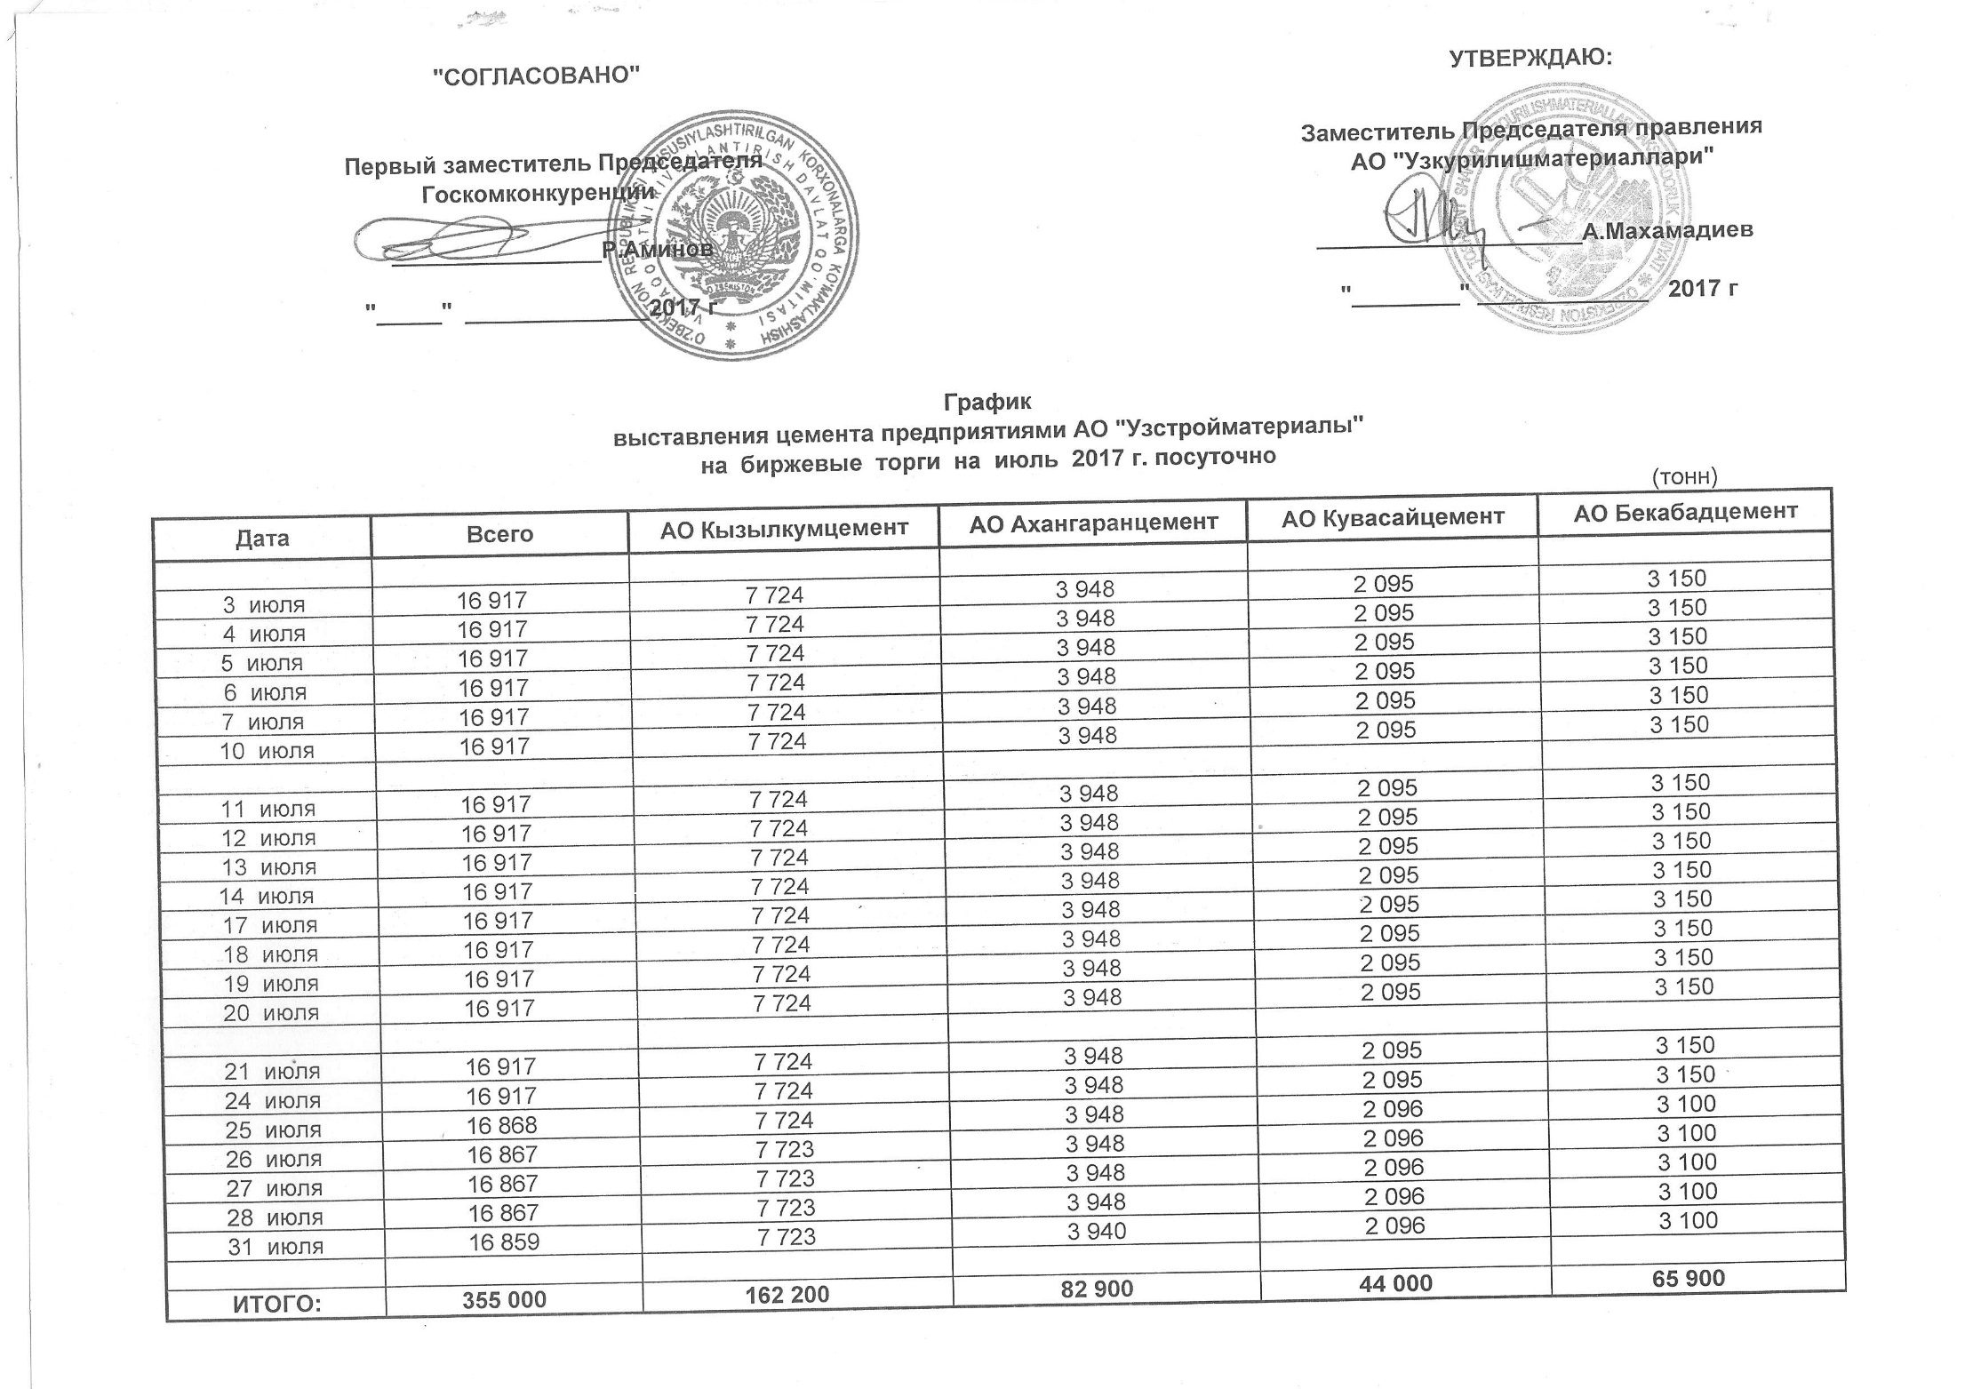
2017 йил июль ойида Узкурилишмоллари АЖ корхоналари томонидан биржа савдоларига сотувга қўиладиган цемент маҳсулоти миқдорлари (кунлиг) ЖАДВАЛИ
 |  |  |  |  | тонн
Сана | Жами | Кызылкумцемент АЖ | Ахангаранцемент АЖ | Кувасайцемент АЖ | Бекабадцемент АЖ
2017-07-03 | 16,917 | 7,724 | 3,948 | 2,095 | 3,150
2017-07-04 | 16,917 | 7,724 | 3,948 | 2,095 | 3,150
2017-07-05 | 16,917 | 7,724 | 3,948 | 2,095 | 3,150
2017-07-06 | 16,917 | 7,724 | 3,948 | 2,095 | 3,150
2017-07-07 | 16,917 | 7,724 | 3,948 | 2,095 | 3,150
2017-07-10 | 16,917 | 7,724 | 3,948 | 2,095 | 3,150

2017-07-11 | 16,917 | 7,724 | 3,948 | 2,095 | 3,150
2017-07-12 | 16,917 | 7,724 | 3,948 | 2,095 | 3,150
2017-07-13 | 16,917 | 7,724 | 3,948 | 2,095 | 3,150
2017-07-14 | 16,917 | 7,724 | 3,948 | 2,095 | 3,150
2017-07-17 | 16,917 | 7,724 | 3,948 | 2,095 | 3,150
2017-07-18 | 16,917 | 7,724 | 3,948 | 2,095 | 3,150
2017-07-19 | 16,917 | 7,724 | 3,948 | 2,095 | 3,150
2017-07-20 | 16,917 | 7,724 | 3,948 | 2,095 | 3,150

2017-07-21 | 16,917 | 7,724 | 3,948 | 2,095 | 3,150
2017-07-24 | 16,917 | 7,724 | 3,948 | 2,095 | 3,150
2017-07-25 | 16,868 | 7,724 | 3,948 | 2,096 | 3,100
2017-07-26 | 16,867 | 7,723 | 3,948 | 2,096 | 3,100
2017-07-27 | 16,867 | 7,723 | 3,948 | 2,096 | 3,100
2017-07-28 | 16,867 | 7,723 | 3,948 | 2,096 | 3,100
2017-07-31 | 16,859 | 7,723 | 3,940 | 2,096 | 3,100

ЖАМИ | 355,000 | 162,200 | 82,900 | 44,000 | 65,900

